1.IDENTIFICACION
INFORMACIÓN GENERAL |  | INFORMACIÓN DEL ESTUDIO RESPECTIVO
 |  | NODO NÚMERO |  |  |  |  | 20173
 |  | INFORME NÚMERO |  |  |  |  | 1725
CONTRATISTA | UNIÓN TEMPORAL MOVILIDAD 2014 | ORDEN DE TRABAJO No. |  |  |  |  | PROGRAMACION BASICA
 |  | FECHA DE LA ORDEN DE TRABAJO |  |  |  |  | -
 |  | FECHA DE LA TOMA DE INFORMACIÓN |  |  |  |  | 170914
 |  | DÌA DE LA SEMANA
OBJETO DEL CONTRATO | REALIZAR LA TOMA DE INFORMACIÓN DE CAMPO, COMO INSUMO DEL PROGRAMA DE MONITOREO, SEGUIMIENTO Y PLANEACIÓN DEL TRÁNSITO Y EL TRANSPORTE DE BOGOTA D.C | TIPO DE ESTUDIO |  |  |  |  | VOLÚMENES POR TIPO DE VEHÍCULO DISCRIMINANDO CAMIONES
 |  | NOMBRE DEL ARCHIVO |  |  |  |  | 20173_AC_26_X_TV_93_140917_VOL.xlsx
 |  | CÓDIGO DEL ESTUDIO |  |  |  |  | VOL
 |  | LUGAR DE LA TOMA DE INFORMACIÓN
NÚMERO DE CONTRATO | 2072-2013 | COORDENADA X |  |  |  |  | LONGITUD
 |  | COORDENADA Y |  |  |  |  | LATITUD

FECHA DE INICIO DEL CONTRATO | 22-01-2014 | PROFESIONALES RESPONSABLES
 |  | CONSULTOR (DIRECTOR) |  |  |  |  | ING. MSC. SANDRA LUCIA NAVAS TEQUIA
 |  | CONSULTOR (COORDINADOR GENERAL) |  |  |  |  | ING. MSC. LUIS FERNANDO RUBIANO BARRERO
INTERVENTORÍA | UNIVERSIDAD NACIONAL DE COLOMBIA | CONSULTOR (EXPERTO EN TRÁNSITO Y TRANSPORTE) |  |  |  |  | ING. ESP. DIANA PAOLA PARADA
 |  | CONSULTOR (ING ANÀLISIS) |  |  |  |  | ING. JUAN MANUEL VILLAMARIN
 |  | INTERVENTORÍA (DIRECTOR) |  |  |  |  | ING. MSC. ARTURO ZARATE
 |  | INTERVENTORÍA (ESPECIALISTA) |  |  |  |  | ING. MSC. WILLIAM CASTRO
 |  | INTERVENTORÍA (RESIDENTE) |  |  |  |  | ING. JOSÉ EDWIN TORRES
OBJETO DEL CONTRATO | INTERVENTORÍA TÉCNICA, ADMINISTRATIVA Y FINANCIERA PARA LA TOMA DE INFORMACIÓN DE CAMPO COMO INSUMO DEL PROGRAMA DE MONITOREO, SEGUIMIENTO Y PLANEACIÓN DEL TRÁNSITO Y TRANSPORTE DE BOGOTÁ D.C. | SUPERVISOR SECRETARIA MOVILIDAD |  |  |  |  | ING. FABIAN GONZALEZ

 |  | VERSIONES DEL ESTUDIO
 |  | NÚMERO |  | FECHA | OBSERVACIONES
NÚMERO DE CONTRATO | 2072-2013 | Versión 0 |  | 06/10/14
 |  | Versión 1
 |  | Versión 2
FECHA DE INICIO DEL CONTRATO | 21-01-2014 | Versión 3

 |  | DESCRIPCIÓN DE LA TOMA DE INFORMACIÓN
 |  | TIPO DE VEHÍCULO | FACTOR DE EQUIVALENCIA | MOVIMIENTOS AFORADOS |  |  | No. DE PERÍODOS | HORA
ESQUEMA |  |  |  | ACCESO | LENTA | RÁPIDA | HORARIO DEL PERÍODO No. 1 | 22:00-06:00
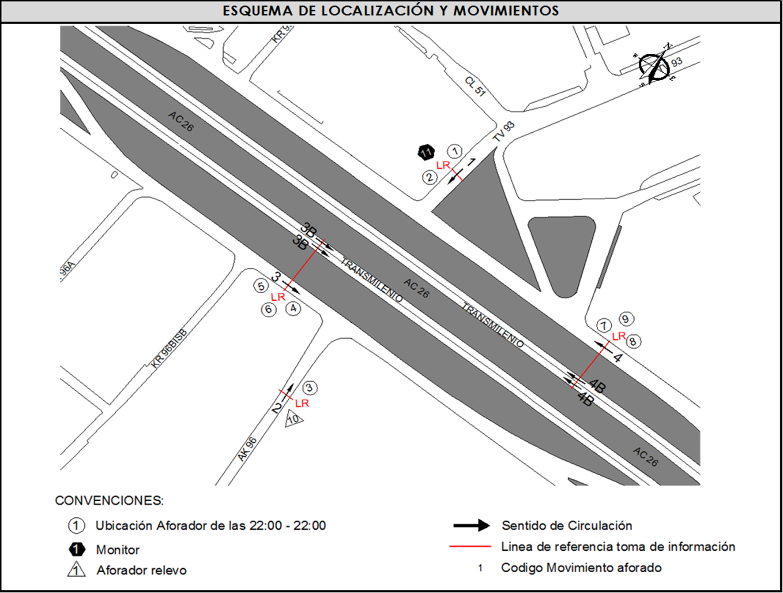 |  | L | 1 | NORTE | 1 |  | HORARIO DEL PERÍODO No. 2 | 06:00-14:00
 |  | C | 2 | SUR | 2 |  | HORARIO DEL PERÍODO No. 3 | 14:00-22:00
 |  |  |  | OCCIDENTE | 3 | 3B | No. DE HORAS TOMADAS | 24
 |  | BT | 2 | ORIENTE | 4 | 4B | HORARIO DE LA TOMA DE INFORMACIÓN | 22:00-22:00
 |  | B | 2 |  |  |  | No. DE EQUIPOS UTILIZADOS | 11
 |  |  |  | OBSERVACIONES DE LA TOMA DE INFORMACIÒN
 |  | AL | 2 | OBSERVACION |  |  |  |  | ACCESO
 |  | AT | 2.5 | EN LOS PERIODOS HORARIOS DE LAS 19:00-19:45 Y 21:15-21:45 SE PRESENTA LLUVIAS. |  |  |  |  | TODOS
 |  | BA | 2.5 | EN EL PERIODO DE LAS 06:15-07:54 HORAS SE PRESENTA UN AUMENTO EN EL VOLUMEN DE BICICLETAS POR DESPLAZAMIENTO DE PERSONAS QUE SE DIRIGEN A SUS RESPECTIVOS LUGARES DE TRABAJO UBICADOS EN LA ZONA DE INFLUENCIA DONDE SE ENCUENTRA EL PUNTO OBJETO DE ESTUDIO. |  |  |  |  | NORTE-SUR
 |  | ESP | 2 | ENTRE LAS 12:15-4:00 Y LAS 16:30-19:00 HORAS SE PRESENTA UN AUMENTO EN EL VOLUMEN DE LIVIANOS POR HORA PICO Y FINALIZACIÓN DE LA JORNADA LABORAL. |  |  |  |  | SUR
 |  | INT | 2 | EN EL PERIODO DE LAS 05:00-08:45 HORAS AUMENTA EL VOLUMEN VEHICULAR POR HORA PICO E INICIO DE ACTIVIDADES LABORALES DE EMPRESAS QUE TIENEN SUS ESTABLECIMIENTOS COMERCIALES UBICADOS EN INMEDIACIONES AL PUNTO SOMETIDO A ANÁLISIS, ASÍ COMO TAMBIÉN A PERSONAS QUE UTILIZAN LA AVENIDA CALLE 26 COMO TRAYECTO PARA DIRIGIRSE HACIA EL SECTOR OCCIDENTAL DE LA CIUDAD (AEROPUERTO INTERNACIONAL EL DORADO). EN ESTE MISMO PERIODO (ENTRE LAS 06:15 Y LAS 08:30) AUMENTA EL VOLUMEN DE MOTOS POR LAS MISMAS RAZONES. DE OTRA PARTE EN HORAS DE LA TARDE, ENTRE LAS 16:45 Y LAS 19:00 HORAS SE EVIDENCIA UN AUMENTO EN EL VOLUMEN VEHICULAR POR FINALIZACIÓN DE ACTIVIDADES LABORALES Y HORA PICO. |  |  |  |  | OCCIDENTE
 |  | C2P | 2.5 | A LAS 05:30-08:30 HORAS SE PRESENTA UN AUMENTO EN EL VOLUMEN VEHICULAR, ESPECIALMENTE EN MOTOS POR HORA PICO Y E INICIO DE LA JORNADA LABORAL (DESPLAZAMIENTO DE PERSONAS HACIA SUS LUGARES DE TRABAJO). |  |  |  |  | ORIENTE
 |  | C2G | 2.5
 |  | C3 | 2.5
 |  | C4 | 2.5
 |  | C5 | 2.5
 |  | C6 | 2.5
 |  | >C6 | 2.5
 |  | M | 0.5
 |  | BIC | 0.3

 |  | ANALISIS PUNTUAL
 |  | LA INTERSECCIÓN DE LA AVENIDA CALLE 26 (AVENIDA EL DORADO) CON TRANSVERSAL 93C SE ENCUENTRA UBICADA EN EL OCCIDENTE DE LA CIUDAD EN LA LOCALIDAD FONTIBÓN. LA AVENIDA CALLE 26 OPERA EN SENTIDO ORIENTE-OCCIDENTE Y VICEVERSA, POSEE DOS CALZADAS EN CADA SENTIDO Y SU RESPECTIVO SEPARADOR CENTRAL. LA CALZADA LENTA DE CADA SENTIDO TIENE DOS CARRILES PARA LA CIRCULACIÓN DE TRÁFICO MIXTO, MIENTRAS EN LA CALZADA RÁPIDA DE CADA SENTIDO HAY TRES CARRILES, UNO EXCLUSIVO PARA BUSES DEL SISTEMA TRANSMILENIO Y DOS CARRILES PARA LA CIRCULACIÓN DE TRÁFICO MIXTO. LA TRANSVERSAL 93C CUENTA CON UNA CALZADA PARA TRÁFICO MIXTO (INCLUYE TPC) CON UN CARRIL POR SENTIDO Y PERMITE LA CIRCULACIÓN EN SENTIDO NORTE - SUR Y VICEVERSA. EL VOLUMEN TOTAL DURANTE EL DÍA FUE DE 170.737 VEHÍCULOS MIXTOS, DISTRIBUIDOS DE LA SIGUIENTE MANERA: EL 71,3% CORRESPONDEN A VEHÍCULOS LIVIANOS, EL 13,4% A MOTOS, EL 7,2% TRANSPORTE PÚBLICO COLECTIVO (COLECTIVOS, BUSETA / BUSETON, BUSES) Y EL 5,0% A VEHÍCULOS DE CARGA. LOS PERÍODOS DE MÁXIMA DEMANDA SE PRESENTAN ENTRE LAS 06:15 Y 07:15 HORAS, Y ENTRE LAS 17:15 Y 18:15 HORAS. LA HORA PICO TOTAL DE LA INTERSECCIÓN SE REGISTRA ENTRE LAS 06:15 Y LAS 07:15 HORAS, PERIODO EN EL QUE SE MOVILIZA UN TOTAL DE 12.329 VEHÍCULOS MIXTOS, DE LOS CUALES EL 62,7% CORRESPONDE A VEHÍCULOS LIVIANOS, EL 18,4% A MOTOS, EL 9,1% A BICICLETAS, EL 6,3% A TRANSPORTE PUBLICO COLECTIVO Y MASIVO Y FINALMENTE CAMIONES CON UNA PARTICIPACIÓN DEL 3,4%.

 |  | REGISTRO FOTOGRÁFICO
 |  | 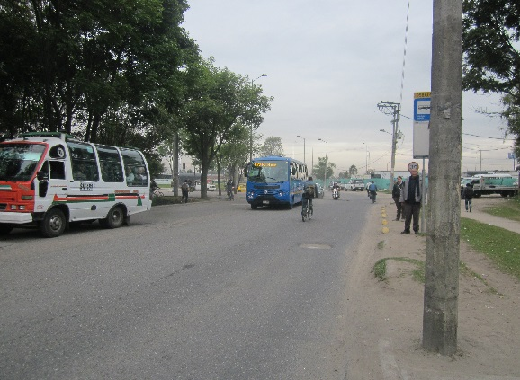 |  |  |  |  | 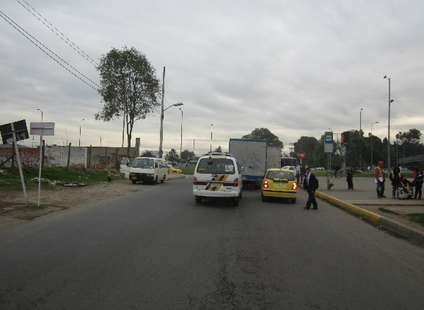

 |  | ACCESO NORTE |  |  |  |  | ACCESO SUR

 |  | 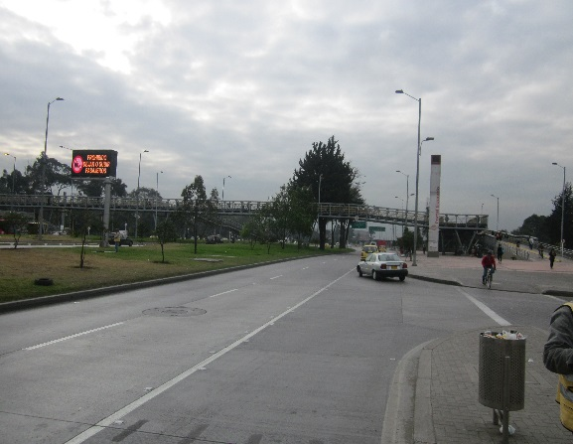 |  |  |  |  | 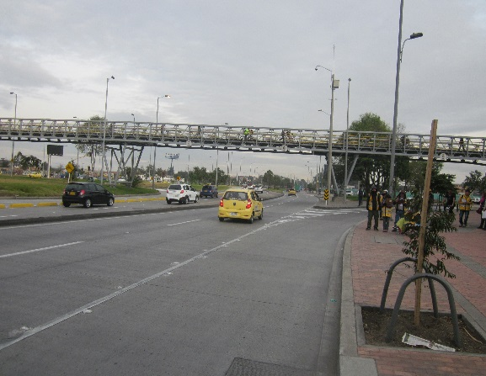

 |  | ACCESO OCCIDENTE |  |  |  |  | ACCESO ORIENTE

